Result
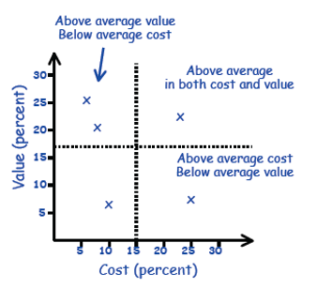
# | Value | Cost | Priority | Method 1 |  | # | Value | Cost | High Margin | Low Margin | Priority (From Chart) | Method 2
#1 | 8.69% | 2.95% | High |  |  | #1 | 8.69% | 2.95% | 5.89% | 1.47% | High | High if ratio value/cost >= 2.0
#2 | 10.73% | 1.86% | High |  |  | #2 | 10.73% | 1.86% | 3.73% | 0.93% | High | Medium if ratio falls between 0.5 to 2.0
#3 | 2.81% | 1.02% | Medium |  |  | #3 | 2.81% | 1.02% | 2.04% | 0.51% | High | Otherwise, Low
#4 | 13.94% | 7.87% | Medium |  |  | #4 | 13.94% | 7.87% | 15.75% | 3.94% | Medium
#5 | 6.51% | 4.84% | High |  |  | #5 | 6.51% | 4.84% | 9.69% | 2.42% | Medium
#6 | 4.25% | 7.87% | Low |  |  | #6 | 4.25% | 7.87% | 15.75% | 3.94% | Medium
#7 | 2.81% | 4.84% | Medium |  |  | #7 | 2.81% | 4.84% | 9.69% | 2.42% | Medium
#8 | 1.89% | 2.95% | Medium |  |  | #8 | 1.89% | 2.95% | 5.89% | 1.47% | Medium
#9 | 1.89% | 12.38% | Low |  |  | #9 | 1.89% | 12.38% | 24.76% | 6.19% | Low
#10 | 0.72% | 12.38% | Low |  |  | #10 | 0.72% | 12.38% | 24.76% | 6.19% | Low
#11 | 6.51% | 2.95% | High |  |  | #11 | 6.51% | 2.95% | 5.89% | 1.47% | High
#12 | 10.73% | 1.86% | High |  |  | #12 | 10.73% | 1.86% | 3.73% | 0.93% | High
#13 | 2.31% | 7.87% | Low |  |  | #13 | 2.31% | 7.87% | 15.75% | 3.94% | Low
#14 | 5.26% | 2.95% | Medium |  |  | #14 | 5.26% | 2.95% | 5.89% | 1.47% | Medium
#15 | 1.18% | 4.84% | Medium |  |  | #15 | 1.18% | 4.84% | 9.69% | 2.42% | Low
#16 | 6.51% | 1.86% | High | Note: |  | #16 | 6.51% | 1.86% | 3.73% | 0.93% | High
#17 | 3.54% | 2.95% | Medium | Upper Left | High | #17 | 3.54% | 2.95% | 5.89% | 1.47% | Medium
#18 | 8.69% | 7.87% | Medium | Upper Right | Medium | #18 | 8.69% | 7.87% | 15.75% | 3.94% | Medium
#19 | 1.03% | 7.87% | Low | Lower Left | Medium | #19 | 1.03% | 7.87% | 15.75% | 3.94% | Low
Average | 5.26% | 5.26% |  | Lower Right | Low

 | This chart may get errors, therefore we provide picture format

Requirements Prioritization
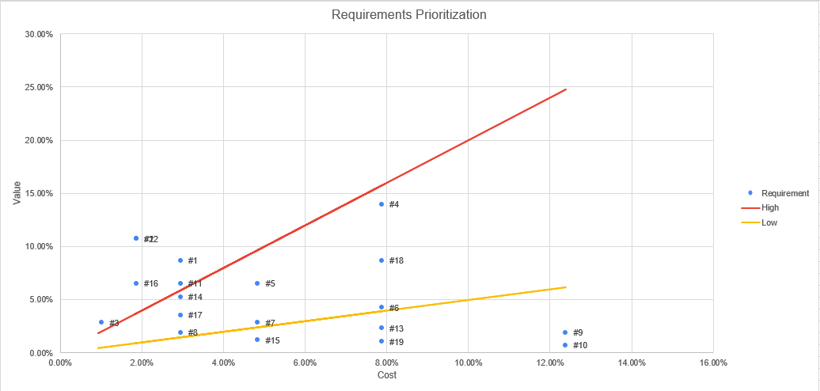

 |  |  |  |  |  |  |  |  |  | If error -->

